Test Laborator 1-2
DATE:

Nr. total retaileri= | 180000 |  | Cantitate/client= |  |  | 4 | unit.
Retaileri Categoria B (75% din producție)= | 45000 |  | Tranzacție/client= |  |  | 5 | euro
Cantitatea medie/client pt. retaileri B= | 231

REZOLVARE:
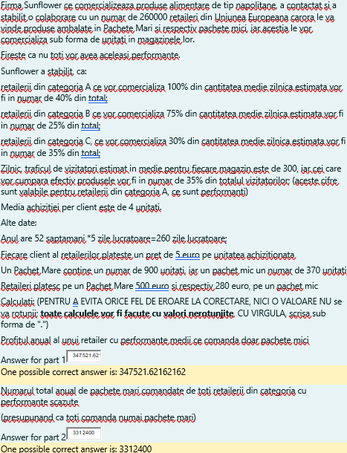
Nr. Potențiali clienți (Clienți/magazin/zi)= | 220
Nr. Clienți care au cumpărat fizic= | 77
Cantitatea medie/client= | 308 | unit.
Tranzacție medie/client= | 1540 | euro

Pachet mare= | 700 | unit.
Pachet mic= | 350 | unit.
Preț pachet mare= | 340 | euro
Preț pachet mic= | 120 | euro

Cerința 1:
Clasa de performanță | Repartiție procentuală | Cant. vândută | Cant. vândută
(A-Crescute, B-Medii, C- Scăzute) | a performanței | de 1 ret.B/zi | de 1 ret.B/an
B | 0.75 | 231 | 60060
 | (cât pot cumpăra din cant.)

Preț pachet mic= | 120
1 pachet mic= | 350
nr.produse vândute anual de un retailer B= | 60060
nr.pachete vândute anual de un retailer B= | 171.6
Cost retailer= | 20592
Venit retailer= | 300300
Profit= | 279708
Marja profit= | 93.142857143

Cerința 2:

Prima Jumătate de An
Clasa de performanță | Repartiție procentuală | Repartiție procentuală. a nr. | Nr. Retaileri | Cant. vândută | Cant. vândută de
(A-Crescute, B-Medii, C- Scăzute) | a performanței | de retaileri |  | de 1 ret.C/zi | TOȚI ret.c/jum. de an
C | 0.3 | 0.35 | 63000 | 92.4 | 1513512000

1 pachet mare= | 1100
nr.produse vândute anual de un retailer C= | 1513512000
nr.pachete vândute anual de un retailer C= | 2162160

Test Laborator 3-4
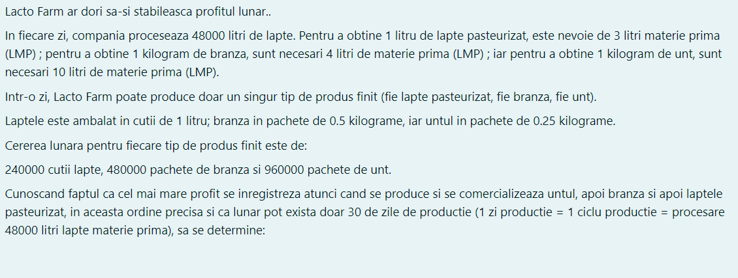
Tabel 1: Consum de LMP pentru 1l/kg Produs Finit
Produs finit/materie prima | Lapte | Brânză | Unt | Tabel 13: Cerere lunară |  | Profit/unitate
Lapte MP | 3.20 | 4 | 9.60 | Produs finit | Cantitate | Produs finit | Valoare
 |  |  |  | Cutii lapte | 240000 | Cutii lapte | 4
Tabel 2: Cantități brute de Produs Finit |  |  |  | Pachete brânză | 480000 | Pachete brânză | 13
Produs finit/materie primă | Lapte | Brânză | Unt | Pachete unt | 960000 | Pachete unt | 17
Lapte calitatea A | 22500 | 18000 | 7500

Tabel 3: Cantități finite de Produse Ambalate
Produs finit/materie prima | Lapte | Brânză | Unt
Lapte calitatea A | 22500 | 36000 | 30000

Tabel 14: Nr. cicluri de producție conform cerere
Produs | Nr. cicluri | Nr. cicluri r.
Lapte | 13 | 13
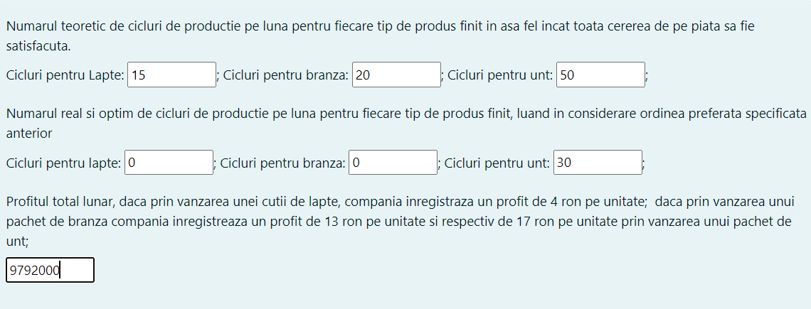
Brânză | 6 | 6
Unt | 12 | 12
Total | 31 | 31
Tabel 15: Reteța lunară optimă de producție
Produs | Nr. cicluri | Nr.Prod.Amb./Luna | Profit lunar
Lapte | 0 | 0 | 0
Brânză | 0 | 0 | 0
Unt | 30 | 900000 | 15300000
Total | 30 | 900000 | 15300000

Test Laborator 6-7
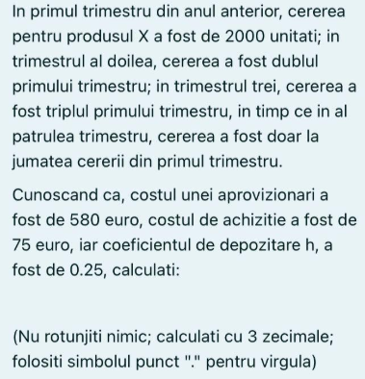
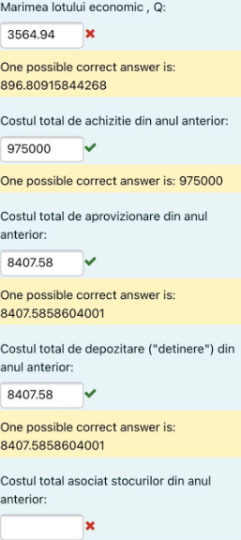
 |  |  |  | Dt1= | 2000 | C depozitare=Q/2*(c*h)= | 8407.5858604
 | D= | 13000 |  | Dt2= | 4000 | C aprov.=B*(D/Q)= | 8407.5858604
 | B= | 580 |  | Dt3= | 6000 | C achiziție=c*D= | 975000
 | c= | 75 |  | Dt4= | 1000 | CT= costuri totale= | 991815.17172
 | h= | 0.25 |  | D an= | 13000

 |  |  | Q = sqrt [(2*D*B)/(c*h)]
 |  |  | Q^2=(2*D*B)/(c*h)= | 804266.66667
 |  |  | Q= | 896.80915844

H | = | cost depozitare/unitate/an
V.R. | = | 2D/Q

Q= | SQRT[(2*D*B)/c*h)]

Q | = | mărimea lotului economic

 |  | (lot prin care obținem costuri toale cu stocurile, minime)
D | = | Cererea totală anuală
B | = | Costul unei aprovizionări
c | = | Costul de achizitie pe unitate
h | = | Coeficientul de depozitare
 |  | (procentul costurilor de depozitare din valoarea articolelor depozitate)

Teste Laborator 8
PRIMUL TEST:

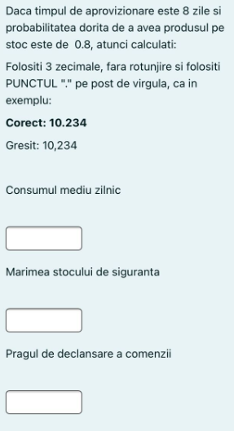
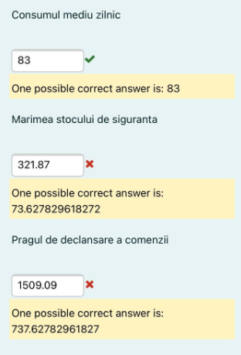
 | DATE: | DATE: | REZOLVARE:
 | Zi | Cerere | xi-x | (xi-x)2
 | 1 | 115 | -32 | 1024
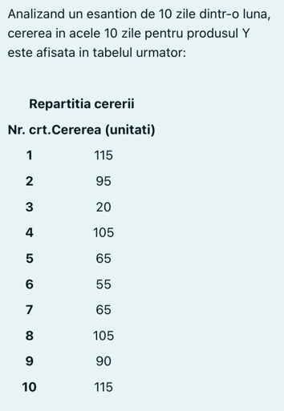
 | 2 | 95 | -12 | 144
 | 3 | 20 | 63 | 3969
 | 4 | 105 | -22 | 484
 | 5 | 65 | 18 | 324
 | 6 | 55 | 28 | 784
 | 7 | 65 | 18 | 324
 | 8 | 105 | -22 | 484
 | 9 | 90 | -7 | 49
 | 10 | 115 | -32 | 1024
 | Medie= | 83 | Total= | 8610
REZOLVARE:
 | Abatere Standard= | 30.930028559 |  | P (Probabilitate)= | 0.8
 | Z= | 0.84162123357 |  | n (număr de zile)= | 10
 | TA (timp de aprovizionare)= | 8
Stoc de siguranță= | 73.627829581
Prag declanșare= | 737.62782958

AL DOILEA TEST:
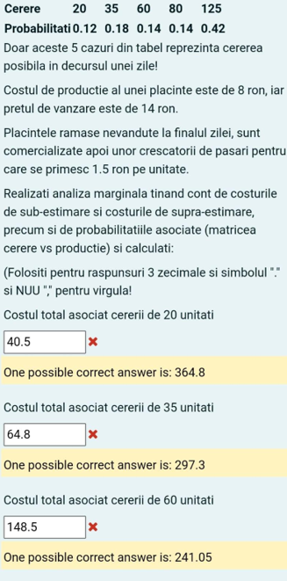
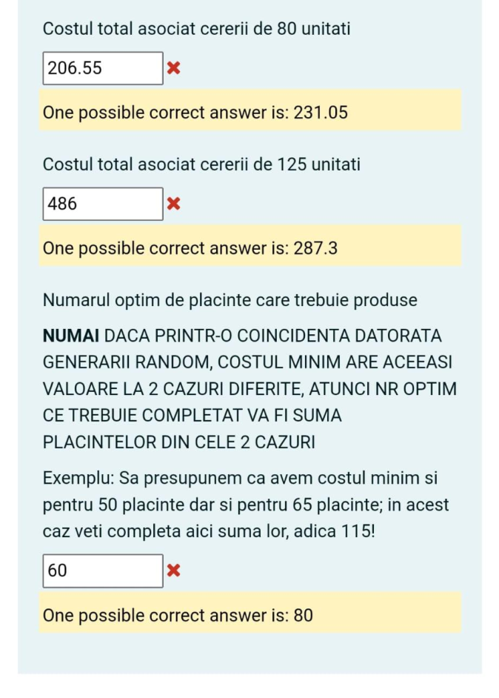
DATE:

Cerere | 20 | 35 | 60 | 80 | 125
Probabilitate | 0.12 | 0.18 | 0.14 | 0.14 | 0.42

Cost de producție= | 8
Preț de vânzare= | 14
Preț de revânzare= | 1.5

REZOLVARE:
 | Co= | 6.5 | Cost overestimated
 | Cu= | 6 | Cost underestimated

 | Cerere | 20 | 35 | 60 | 80 | 125
 | 20 | 0 | 97.5 | 260 | 390 | 682.5
 | 35 | 90 | 0 | 162.5 | 292.5 | 585
 | 60 | 240 | 150 | 0 | 130 | 422.5
 | 80 | 360 | 270 | 120 | 0 | 292.5
 | 125 | 630 | 540 | 390 | 270 | 0

 | Probabilitate | Cerere | 20 | 35 | 60 | 80 | 125
 | 0.12 | 20 | 0 | 11.7 | 31.2 | 46.8 | 81.9
 | 0.18 | 35 | 16.2 | 0 | 29.25 | 52.65 | 105.3
 | 0.14 | 60 | 33.6 | 21 | 0 | 18.2 | 59.15
 | 0.14 | 80 | 50.4 | 37.8 | 16.8 | 0 | 40.95
 | 0.42 | 125 | 264.6 | 226.8 | 163.8 | 113.4 | 0
 | COSTURI TOTALE |  | 364.8 | 297.3 | 241.05 | 231.05 | 287.3

